5_6_4Necesidad insatisfecha de
5_6_4Necesidad insatisfecha de métodos anticonceptivos
Objetivo | Lograr la igualdad de género y empoderar a todas las mujeres y las niñas
Meta | Asegurar el acceso universal a la salud sexual y reproductiva y los derechos reproductivos según lo acordado de conformidad con el Programa de Acción de la Conferencia Internacional sobre la Población y el Desarrollo, la Plataforma de Acción de Beijing y los documentos finales de sus conferencias de examen
Nombre del Indicador | Necesidad insatisfecha de métodos anticonceptivos
Definición | Proporción de mujeres en edad fértil unidas, expuestas al riesgo de embarazarse, que en un momento determinado refieren su deseo de limitar o espaciar un embarazo, pero no usan un método anticonceptivo en ese mismo momento.
Tipo de Indicador | Nacional
Algoritmo | 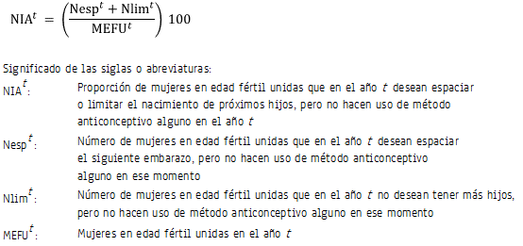
Descripción narrativa del cálculo del indiciador | El indicador resulta de dividir la suma del número de mujeres en edad fértil unidas expuestas al riesgo de embarazarse, que en un año específico desean espaciar el siguiente embarazo, más el número de las mujeres en edad fértil unidas expuestas al riesgo de embarazarse que no desean tener más hijos, pero que, en ningún caso, hacen uso de método anticonceptivo alguno en ese momento, entre las mujeres en edad fértil unidas en ese mismo año. El cociente se expresa como porcentaje.
Unidad de medida | Porcentaje
Cobertura geográfica | Nacional y entidad federativa.
Referencia temporal | 1987-2014
Oportunidad | No definida
Periodicidad del indicador | No establecida.
Fuente generadora de la información estadística utilizada para el cálculo del indicador | Secretaría de Salud (SS). Encuesta Nacional de Fecundidad y Salud 1987.Instituto Nacional de Estadística y Geografía (INEGI). Encuesta Nacional de la Dinámica Demográfica 1997, 2006 y 2009.
Fecha de actualización del indicador | 28 de julio de 2017
Fecha de próxima actualización del indicador | No definida
Unidad de Estado (UE) responsable de calcular el indicador | Consejo Nacional de Población (CONAPO). Dirección General de Estudios Sociodemográficos y Prospectiva. CONAPO
Importancia y utilidad del indicador | El indicador es una referencia elocuente sobre los rezagos en materia de acceso a información, servicios y medios necesarios para el ejercicio de los derechos reproductivos. A partir de su estimación y el comportamiento que presentan algunos subgrupos de la población, es posible identificar los ajustes necesarios en la oferta de planificación familiar.
Referencia nacional y/o internacional | Bertrand JT, et al, Handbook of indicators for family program evaluation, 1994.
Observaciones | Los insumos para la estimación del indicador se obtienen directamente de las bases de datos de las encuestas mencionadas.
Contacto | Dra. María de la Cruz Muradás Troitiño Directora General de Estudios Sociodemográficos y Prospectiva Teléfono: 55 5128 0000, ext. 19511 Email: maria.muradas@conapo.gob.mx Dirección: Doctor José María Vertiz 852 Colonia Narvarte, 03020 Benito Juárez, Benito Juárez, Ciudad de México

